Špecifikácia č.3
Špecifikácia č. 3

Softvér Industry 4.0

Minimálne požiadavky verejného obstarávateľa
Ďalšie požiadavky, ktoré sú neoddeliteľnou súčasťou pre odovzdanie diela
1 | Cieľom konceptu je modulárna výučbová automatizovaná linka podľa najnovších EÚ štandardov alebo vyšších medzinárodných štandardov, ktorá pozostáva z desiatich samostatných staníc, ktoré majú schopnosť tvoriť celistvú automatizovanú výrobnú linku. Jednotlivé stanice tvoria komponenty, ktoré spĺňajú výhradne smernice a certifikácie EÚ. Každá z výučbových staníc slúži pre vzdelávanie potrieb priemyslu s konceptom Industry 4.0. Výučbové bunky obsahujú rozhranie pre výučbu žiakov od základov priemyselných technológii až po komplexnú celistvú výrobnú linku so zberom a vyhodnocovaním dát z výrobného procesu. Každá z buniek môže pracovať ako samostatná nezávislá bunka, na ktorej budú mať možnosť žiaci plniť zadané úlohy alebo aj ako celok.
2 | Jednotlivé výučbové stanice musia obsahovať komponenty, využívané bežne v priemysle EÚ priestoru. Ich súčasťou budú prvky pre riadenie a využívanie stlačeného vzduchu, senzorické systémy, ovládacie a riadiace prvky, bezpečnostné prvky a nadradený systém pre zber dát. Pre proces celistvej výrobnej linky musia tiež obsahovať možnosť spojenia do jedného celku metódou „plug and play“. Dve centrálne bunky, spájajúce jednotlivé procesné stanice obsahujú každá 6-osového kolaboratívneho robota s minimálnym dosahom 1,5 m, kde tieto roboty slúžia nie len pre výučbu robotiky a zber dát z robotického procesu ale zastrešujú aj logistiku celistvej linky. Ich úlohou bude premiestňovať jednotlivé diely výučbového modelu auta medzi procesnými stanicami, až po finálnu stanicu, kde bude tento model odskúšaný po funkčnej stránke. Stanice budú vybavené rýchlovymeniteľnými prípravkami prispôsobenými úrovni vzdelávania.
3 | Cieľom celistvej výučbovej linky je proces zloženia výučbového modelu automobilu, zloženého z viacerých častí, pričom bude každá súčasť procesu vyhodnocovať aktuálne výrobné dáta. Tieto dáta budú počas priebehu stanicami priradzované k modelu na základe identifikátora výrobku a zasielané pomocou nadradeného MES systému do databázy, pričom budú slúžiť na ďalšie spracovanie a vyhodnocovanie.
4 | Súčasťou diela je dodanie kompresoru pre výrobu stlačeného vzduchu, kompletná dokumentácia a certifikácia pracoviska a vypracovanie minimálne 10 typov zadaní (laboratórnych cvičení) pre študentov, ktoré budú žiaci plniť počas vzdelávacieho procesu.

Koncept celistvej výučbovej linky pre koncept Industry 4.0:

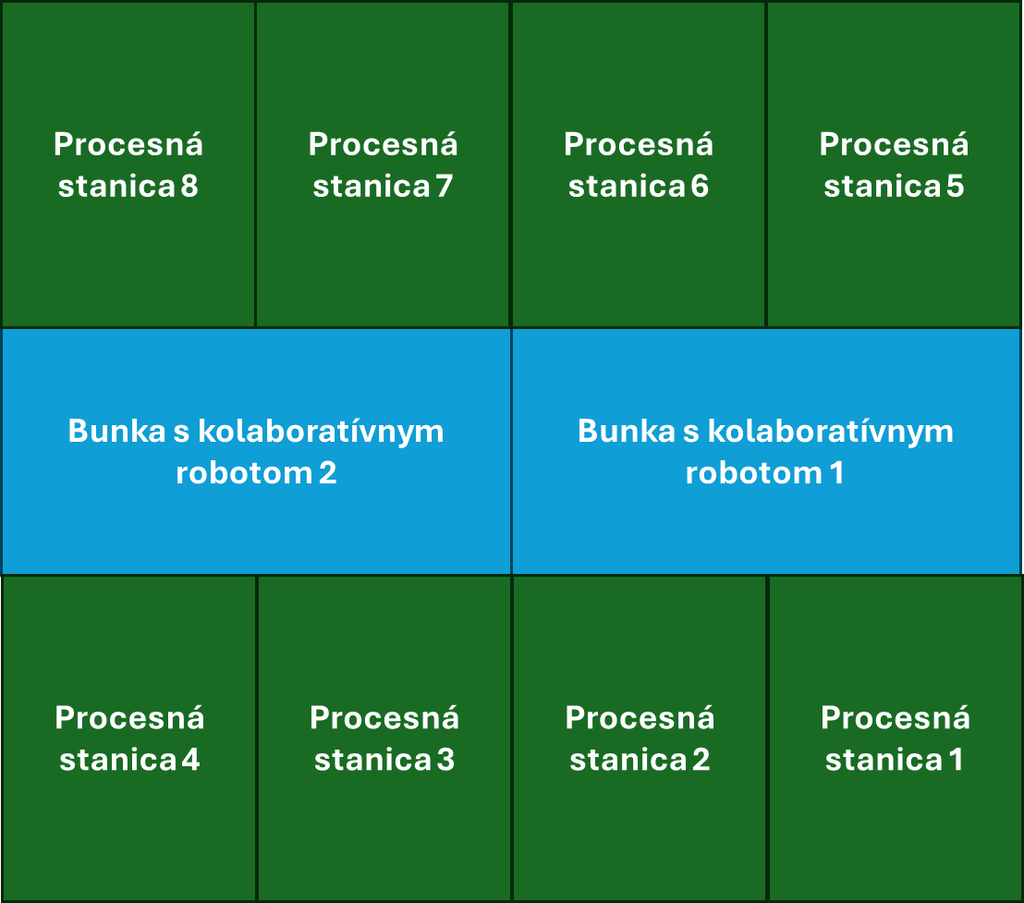

Minimálne požiadavky verejného obstarávateľa |  | Použité technické prostriedky / zariadenie výrobca a typové označenie /softvér / architektúra | Uchádzačom ponúknuté parametre (uchádzač uvedie ku každej položke/parametru konkrétnu hodnotu/funkcionalitu ponúkaného produktu/riešenia, t.j. opis vlastností požadovaného produktu/riešenia tak, aby bolo možné posúdiť splnenie požiadaviek na daný produkt/riešenie)
Licencia pre simulačný a programovací softvér použitého kolaboratívneho robota pre minimálne 50 užívateľov. Podmienkou softvéru je možnosť žiakov využívať licenciu aj z domu pre vypracovávanie zadaní vzdialeným prístupom na školský server. Softvér musí byť zároveň prispôsobený a kompatibilný pre využívanie virtuálnej reality.
Kompresor alebo systém pre výrobu stlačeného vzduchu, ktorý s dostatočnou rezervou pokryje potreby výučbového pracoviska. Pre požiadavky výroby stlačeného vzduchu a vzduchové trasy, Obsahom dodávky bude kompresorová jednotka pre výrobu stlačeného vzduchu s parametrami ako vo výrobnom priemysle. Požadované parametre kompresora pre výrobu stlačeného vzduchu musia byť rovnaké alebo lepšie pre dostatočné zásobovanie edukatívnej technológie labáratória: Napájanie 230V, obsahom musí byť vzdušníková jednotka, objem vzduchu, generovaného do systému je minimálne 50l/min, minimálny tlak generovaný do systému stlačeného vzduchu je 7 bar, hmotnosť maximálne 120kg, požadovaná hlučnosť kompresora musí byť maximálne do 45dB, v rámci zostavy s kompresorom bude na výstupe doplnená úprava vzduchu s reguláciou a ukazovateľom tlaku do systému.
Odovzdanie CAD modelov diela pre výučbu offline programovania a simulácii. |  | Nie je potrebné vyplniť toto pole. | Nie je potrebné vyplniť toto pole.
Nadradený systém diela, ktorým je možné zberať a spracovávať procesné dáta. |  | Nie je potrebné vyplniť toto pole.
Minimálne 10 typov zadaní (laboratórnych cvičení) na celé dielo, ktoré budú slúžiť pre vzdelávanie žiakov na dodanom systéme. Všetky zadania musia byť plne kompatibilné s dodaným hardvérovým riešením v rámci predmetu zákazky a musia byť realizovateľné na fyzickej HW infraštruktúre. Predmetom obstarania je dodávka jednotlivých zadaní (laboratórnych cvičení), pričom riešenie musí poskytovať technické video návody ku každému laboratórnemu zadaniu, ktoré musia obsahovať: demonštráciu zapojenia a konfigurácie hardvéru, postup vykonania laboratórneho cvičenia, preukázateľný výsledok úspešného vykonania cvičenia) a technickú dokumentáciu k tematickým okruhom v predmete zákazky ktorá musí obsahovať: zapojovacie schémy a konfigurácie (elektrické, pneumatické, komunikačné), zoznam použitých komponentov (BOM), popis konfigurácie a programovania PLC, robotických systémov a komunikačných rozhraní, dokumentáciu k zberu, spracovaniu a vizualizácii procesných dát (ak je súčasťou zadania). Jazyková verzia dokumentácie a video návodov: všetky materiály musia byť dodané výlučne v slovenskom jazyku. Každé zadanie bude popísané ako teoretická časť, ktorá sa bude venovať popisu pneumatických a senzorických systémov so základným zberom dát, popisu PLC, automatizačných a robotických systémov, komunikáciu medzi stanicami a spracovaniu dát. Druha časť bude popisovať jednotlivé kroky laboratórneho cvičenia. Bude presne popísaný postup pre úspešné vykonanie laboratórneho cvičenia. Dokumentácia bude zahŕňať všetky potrebné náležitosti k úspešnej realizácii predmetu zákazky.
Tématické okruhy zadaní:
Nižšia úroveň:
1. Pneumatické ventily 2. Pneumatické aktuátory 3. Pneumatické ejektori 4. Senzorika v pneumatike 5. Riadenie pneumatických systémov 6. Ovládanie pneumatických uchopovačov robota
Vyššia úroveň:
1. Pneumatické systémy a mechanizmy 2. Pokročilá senzorika v pneumatických systémoch 3. Riadenie pneumatických systémov pomocou PLC 4. Nastavovanie a kalibrácia skenerov 5. Nastavovanie komunikácie medzi PLC a perifériami 6. Súradné systémy robota 7. Tvorba nástroja robota 8. Základné a pokročilé pohyby robotov (trajektórie) 9. Práca s komunikáciou a signálmi robotov a PLC 10. Prepojenie komunikácie medzi viacerými zariadeniami a zdieľanie dát medzi stanicami 11. Zber procesných dát a vyhodnocovanie 12. Vytváranie HMI rozhrania pre ovládacie panely 13. Celistvá linka ako funkčný celok všetkých staníc.
Úrovne vzdelávania:
Nižší stupeň (1. – 2. ročník) -zameranie na pneumatické a senzorické systémy a základný zber dát. Žiaci navrhujú riešenie z viacerých možností, odôvodňujú výber a spracujú teoretickú aj praktickú časť vrátane mechanického alebo softvérového riadenia.
Oblasti, s ktorými sa žiaci pri týchto staniciach zoznámia sú: 1. Analýza priradenej úlohy 2. Teoretický popis navrhnutého riešenia a jeho samotný návrh so zapojením (spracovanie dokumentácie) 3. Výber vhodných komponentov pre dosiahnutie výsledku zadania 4. Praktické zapojenie systému navrhnutého systému 5. Princípy a funkcionalita pneumatických komponentov 6. Princípy a funkcionalita senzorických komponentov 7. Princípy riadenia a ovládania týchto komponentov v jednom funkčnom celku 8. Sledovanie ako sa tvoria procesné dáta a ich následné spracovanie 9. Jednoduché riadenie pneumatických systémov pomocou PLC a priamo robotom 10. Konfigurácia riadiaceho systému.
Vyšší stupeň (3. – 4. ročník) - zameranie na PLC, automatizačné prvky, robotiku, komunikáciu medzi stanicami, pokročilú senzoriku a spracovanie dát. Súčasťou je návrh, realizácia a konfigurácia riadiaceho systému vrátane HMI a prepojenia PLC a robotov.
Oblasti, s ktorými sa žiaci pri týchto staniciach zoznámia sú: 1. Analýza priradenej úlohy 2. Technický popis riešenia a jeho samotný návrh so zapojením (spracovanie dokumentácie) 3. Výber vhodných komponentov pre dosiahnutie výsledku zadania 4. Praktické zapojenie systému, pre dosiahnutie správneho výsledku úlohy 5. Princípy a funkcionalita pneumatických komponentov 6. Princípy a funkcionalita senzorických komponentov 7. Princípy a funkcionalita kolaboratívnej robotiky 8. Funkcionalita súradných systémov priemyselnej robotiky 9. Vytváranie nástrojov a pracovanie so signálovou logikou 10. Princípy riadenia a ovládania týchto komponentov v jednom funkčnom celku 11. Sledovanie ako sa tvoria procesné dáta a ich následné spracovanie 12. Pokročilejšie riadenie pneumatických a senzorických systémov pomocou PLC a priamo robotom. 13. Konfigurácia riadiaceho systému, vytváranie konfigurácie s HMI panelmi 14. Tvorba vizualizácii HMI pre riadenie systému konkrétnej stanice 15. Princípy komunikácie medzi stanicami prostredníctvom komunikačnej zbernice alebo signálmi, kde v komunikácii budú prepojené jednotlivé PLC a roboty 16. Spracovanie a vizualizovanie procesných dát a následné zhodnotenie.
Vyučujúci budú pred spustením vzdelávacieho programu zaškolení okrem obsluhy na každé zo zadaní, pričom budú poznať správny postup aj všetky alternatívy pre vypracovanie zadaní. Programové vybavenie pre vypracovanie zadaní: Simulačný a konfugurovací SW pre roboty min. 50ks, Softvér pre konfigurovanie a programovanie PLC systému min. 8ks
Dokumentácia v SK jazyku, revízia, označenie zhody CE v súlade s platnými právnymi predpismi Európskej únie, vydaný technickou inšpekciou.
Súčasťou dodania licencie taktiež musí byť :
Vývoj mechanickej časti
Vývoj elektrickej časti
Výroba a elektroinštalácia
Montáž, oživenie a dodanie
Programovanie PLC, HMI, senzorických a pneumatických systémov, IO modulov
Programovanie kolaboratívnych robotov
Programovanie a ladenie 2 prípravkov pre každú procesnú stanicu vrátane kamier
Spustenie a testovanie všetkých funkcionalít
Dokumentácia, revízia a označenie zhody CE v súlade s platnými právnymi predpismi Európskej únie.
Zaškolenie pedagogického personálu

Upozornenie: Skutočnosť, že uchádzač nie je povinný vyplniť polia označené poznámkou „Nie je potrebné vyplniť toto pole“, nemá vplyv na požiadavku splniť všetky technické parametre a minimálne požiadavky uvedené v tabuľke. Ponúkaný tovar musí spĺňať všetky požadované hodnoty a vlastnosti uvedené v tejto technickej špecifikácii v plnom rozsahu.

